Dropdown Klasse
Bitte Klasse im grauen Feld auswählen
bitte auswählen ...
Kindergarten 1 | 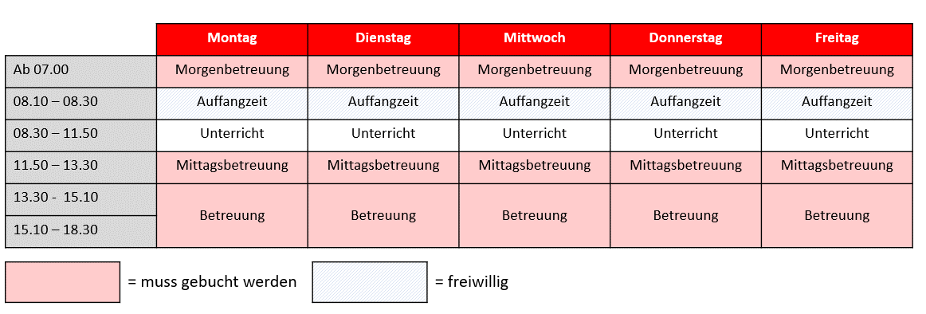
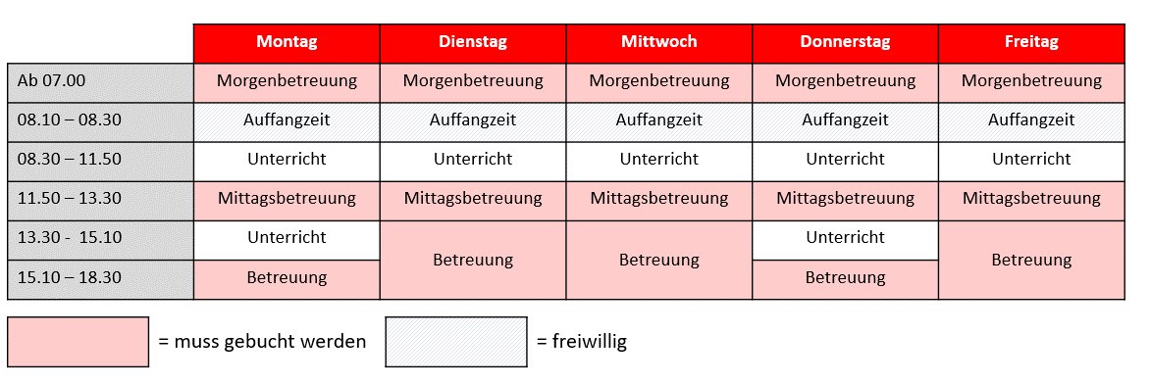 Kindergarten 2
Klasse 1 | 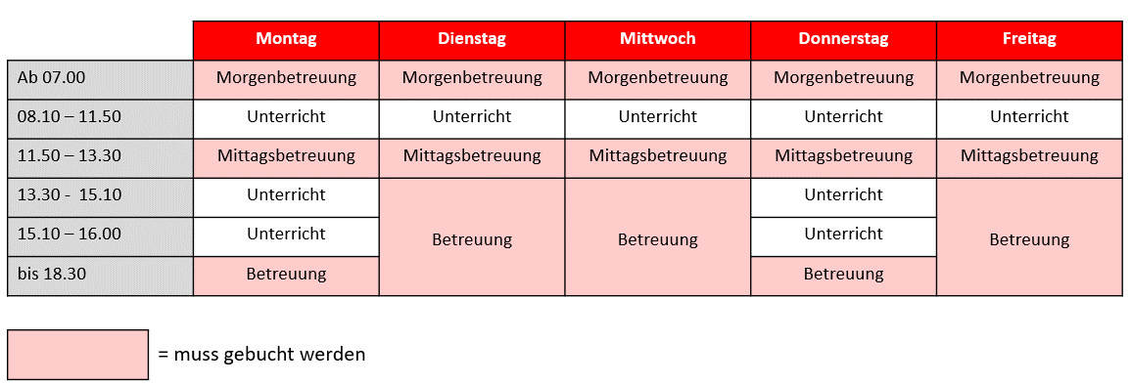
Klasse 2 | 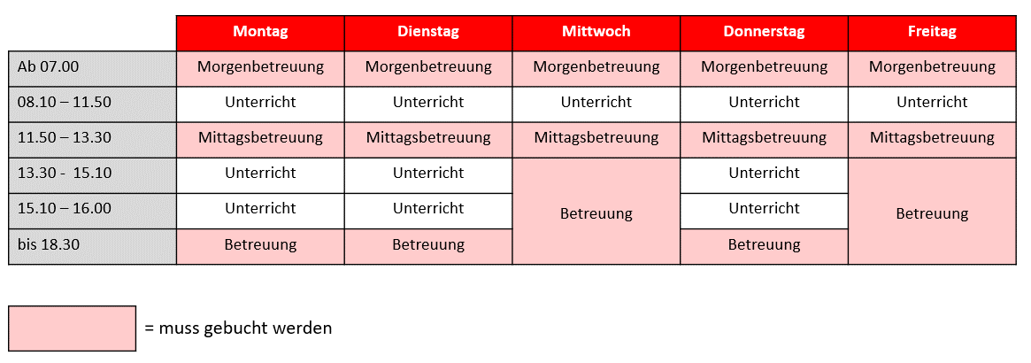
Klasse 3
Klasse 4 |  | https://www.tabellenexperte.de/bildauswahl-per-dropdown-liste/
Klasse 5 | 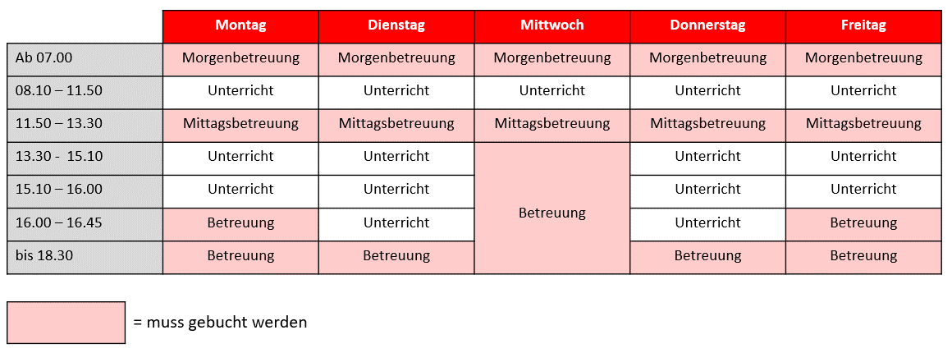
Klasse 6

